关系图
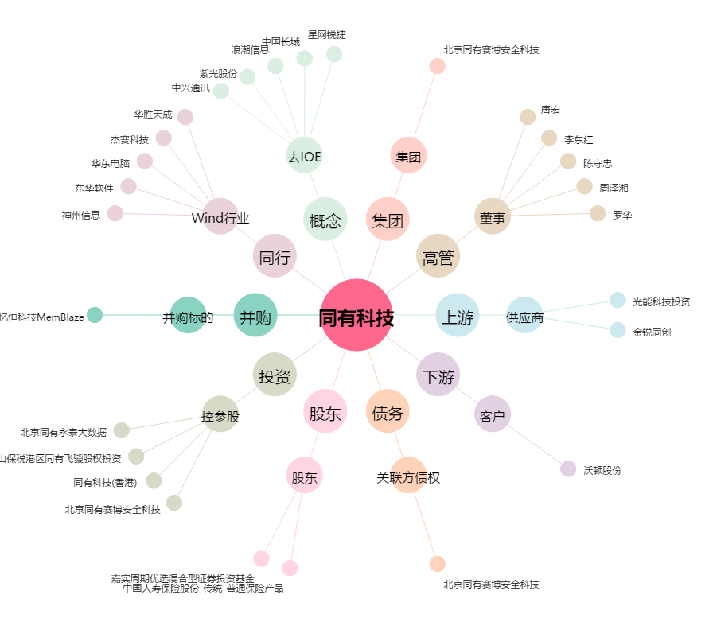
同有科技[300302.SZ] - 关系概览图

